제안 서식
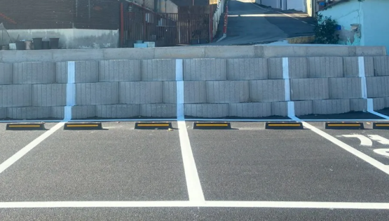 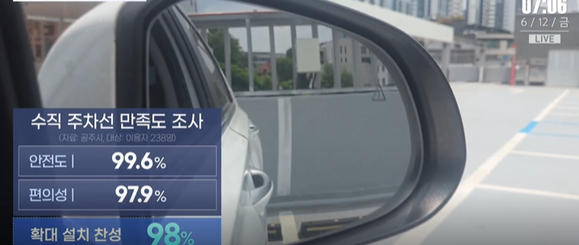
제 안 서
기본 정보
 | 제 안 자 | 정옥환
 | 소속부서 | 경영지원실 인사부
 | 직 급 | 행정6급
 | 제 안 명 | 저비용·고효율 주차안전 개선을 위한 수직(입체형) 주차유도선 시범 도입
 | 제안구분 | 지정제안
 | 분 야 | 안전
 | 실행부서 | 시설관리처 주차관리부
제안 내용
배 경 |  | [주요내용] ○ 공사 운영 주차장 중 벽면·기둥과 맞닿아 후진 주차 시 바닥 주차선의 시인성이 떨어지는 주차면을 대상으로, 기존 바닥 주차선을 후방 벽면 등에 일정 높이까지 연장하는 ‘수직(입체형) 주차유도선’을 시범 도입 ○ 운전자가 후진 과정에서도 사이드미러 등을 통해 주차구획의 좌·우 경계를 지속적으로 확인하도록 하여 주차선 침범, 차량 간 접촉, 문콕 및 주차 관련 분쟁을 예방하고자 함 [필요성] ○ 일반적인 주차선은 바닥에만 표시되어 있어 차량이 후진할수록 운전자 시야에서 주차선이 사라지는 한계가 있으며, 특히 지하주차장·야간·우천·벽면 인접 구획 등에서는 주차구획 식별이 더욱 어려움 ○ 별도의 센서·카메라 등 고가 장비를 추가하지 않고 기존 도색공정만 보완하여 시민의 주차 편의와 안전을 동시에 높일 수 있는 저비용·고효율 개선방안 필요
추진내용 |  | 1. 시범대상 선정 - 주차관리부 운영시설 중 이용량이 많고 벽면·기둥 인접 비율이 높은 지하·건축물식 주차장을 우선 선정 - 주차선 침범, 접촉사고·문콕 민원, 야간 시인성, 벽체 상태 등을 고려하여 1~2개소 시범 적용 2. 설치기준 마련 및 현장 적용 - 벽면·후방 시설물에 수직 유도선을 ‘보조표시’로 추가하여 기존 주차구획 기준과의 정합성 확보 - 차량 스토퍼 위치, 벽체·기둥 구조, 운전자 시야 등을 현장 실측하여 공사 여건에 맞는 높이·두께·표시방식 확정 - 지하·저조도 구간은 시인성 강화를 위해 고휘도·반사성 재료 또는 주차면 번호·구역표시와의 결합 검토 - 벽면이 없는 노외주차장 등 구조적으로 효과가 낮은 곳에는 일률 적용하지 않고 적용 적합 구획 중심으로 추진 3. 사전 검토 및 비용 최소화 - 공주시의 특허 출원·설치기준 및 향후 무상보급 조건 등을 확인하여 지식재산권 및 사용조건을 사전 검토 - 정기 주차선 재도색·시설보수 시기와 연계하여 별도 공사비를 최소화 4. 효과 측정 및 환류 - 설치 전·후 주차선 침범 사례, 접촉사고·민원 발생현황 등을 비교하고 이용자 대상 안전성·편의성 만족도 조사 실시 - 시범운영 1~2개월 후 만족도, 확대 필요성, 현장관리 편의성 등을 종합 분석하여 개선사항 보완 - 효과가 확인될 경우 2027년 시설개선·주차선 도색 예산 및 연간 유지보수 계획과 연계하여 단계적 확대 5. 성과관리 - ‘설치 → 이용자 반응 → 사고·민원 변화 → 개선 → 확대’의 성과환류 체계를 운영하여 단순 시설 설치에 그치지 않고 정량·정성 실적을 축적 - 우수사례로 정착 시 과천시 및 유관기관과 공유하여 시민 체감형 주차안전 개선사례로 확산
기대효과 |  | ○ 안전성 향상 - 후진 과정에서도 주차구획 경계를 지속적으로 확인할 수 있어 주차선 침범·편측주차를 줄이고 차량 간 접촉사고 및 문콕 예방에 기여 - 지하·야간 등 시야가 제한되는 환경과 초보·고령 운전자 등 다양한 이용자의 주차안전 보조 ○ 시민 편의 및 서비스 품질 향상 - 별도의 조작이나 장비 사용 없이 시각적 안내만으로 정확한 주차를 유도하여 이용 편의성 제고 - 주차선 침범으로 인한 이용객 간 갈등·민원 감소 및 쾌적한 주차질서 조성 기대 ○ 비용 대비 효과 및 유지관리 효율성 - 센서·카메라·전기설비 설치 없이 단순 도색 방식으로 적용 가능하여 초기 투자비와 유지관리 부담이 낮음 - 기존 주차선 재도색 사업과 연계할 경우 추가 비용을 최소화하면서 적용 범위를 확대할 수 있음 ○ 경영혁신 및 성과 창출 - 타 지자체의 검증된 혁신사례를 공사 시설여건에 맞게 적용하고, 시범운영 성과를 계량화하여 ‘실행 및 성과 중심’ 제안제도 취지에 부합 - 2027년도 경영평가의 재난·안전관리 분야에서 요구하는 안전사고 사전 예방, 안전관련 개선 이행 및 시민 안전서비스 강화 노력의 실적자료로 활용 가능 ○ 확산성 - 시범사업 성과 확인 후 공사 관리 주차장 및 과천시 공공주차시설로 단계적 확산 가능
첨부 자료(사진, 현황자료 등)

